Worksheet
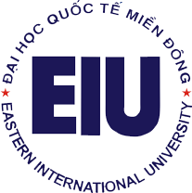
 |  | TRƯỜNG ĐẠI HỌC QUỐC TẾ MIỀN ĐÔNG
 |  | EASTERN INTERNATIONAL UNIVERSITY

 |  | DANH SÁCH NHÂN VIÊN

STT | MNV | HỌ LÓT | TÊN | NGÀY SINH | EMAIL TRUỜNG | KHOA/PHÒNG BAN
1 | '010002 | REARDON Francis | Michael | 10/6/1936 | michael.reardon@eiu.edu.vn | EIU President
2 | '010004 | Tran Duc | Vi | 9/11/1978 | vi.tran@eiu.edu.vn | EIU President
3 | '010001 | Nguyen Van | Phuc | 5/6/1957 | phuc.nguyen@eiu.edu.vn | EIU President
4 | '010003 | Nguyen Tan | Loi | 6/6/1981 | loi.nguyen@eiu.edu.vn | EIU President

